花园手套
供应商名称
供应商地址
供应商联系人和方式
图片 | 产品规格描述 | 数量 | 含17个点增值税到贵司最近港口的价格
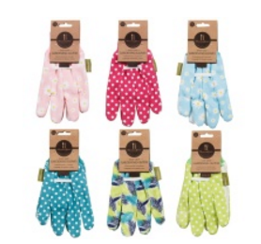 | 棉梭织布手套，手掌点珠。6种花色为一套 | 157284套

 | 3双一套棉针织布手套，手掌点珠 | 89960套

